GANTT
Gantt-Diagramm |  |  | Robotersteuerung durch Gestenerkennung mittels KI

Heute | 2023-11-22
Startdatum | 2023-10-08 | Wochentag | 2023-10-08 | 2023-10-09 | 2023-10-10 | 2023-10-11 | 2023-10-12 | 2023-10-13 | 2023-10-14 | 2023-10-15 | 2023-10-16 | 2023-10-17 | 2023-10-18 | 2023-10-19 | 2023-10-20 | 2023-10-21 | 2023-10-22 | 2023-10-23 | 2023-10-24 | 2023-10-25 | 2023-10-26 | 2023-10-27 | 2023-10-28 | 2023-10-29 | 2023-10-30 | 2023-10-31 | 2023-11-01 | 2023-11-02 | 2023-11-03 | 2023-11-04 | 2023-11-05 | 2023-11-06 | 2023-11-07 | 2023-11-08 | 2023-11-09 | 2023-11-10 | 2023-11-11 | 2023-11-12 | 2023-11-13 | 2023-11-14 | 2023-11-15 | 2023-11-16 | 2023-11-17 | 2023-11-18 | 2023-11-19 | 2023-11-20 | 2023-11-21 | 2023-11-22 | 2023-11-23 | 2023-11-24 | 2023-11-25 | 2023-11-26 | 2023-11-27 | 2023-11-28 | 2023-11-29 | 2023-11-30 | 2023-12-01 | 2023-12-02 | 2023-12-03 | 2023-12-04 | 2023-12-05 | 2023-12-06 | 2023-12-07 | 2023-12-08 | 2023-12-09 | 2023-12-10 | 2023-12-11 | 2023-12-12 | 2023-12-13 | 2023-12-14 | 2023-12-15 | 2023-12-16 | 2023-12-17 | 2023-12-18 | 2023-12-19 | 2023-12-20 | 2023-12-21 | 2023-12-22 | 2023-12-23 | 2023-12-24 | 2023-12-25 | 2023-12-26 | 2023-12-27 | 2023-12-28 | 2023-12-29 | 2023-12-30 | 2023-12-31 | 2024-01-01 | 2024-01-02 | 2024-01-03 | 2024-01-04 | 2024-01-05 | 2024-01-06 | 2024-01-07 | 2024-01-08 | 2024-01-09 | 2024-01-10 | 2024-01-11 | 2024-01-12 | 2024-01-13 | 2024-01-14 | 2024-01-15 | 2024-01-16 | 2024-01-17 | 2024-01-18 | 2024-01-19 | 2024-01-20 | 2024-01-21 | 2024-01-22 | 2024-01-23 | 2024-01-24 | 2024-01-25 | 2024-01-26 | 2024-01-27 | 2024-01-28 | 2024-01-29 | 2024-01-30 | 2024-01-31 | 2024-02-01 | 2024-02-02 | 2024-02-03 | 2024-02-04 | 2024-02-05 | 2024-02-06 | 2024-02-07 | 2024-02-08 | 2024-02-09 | 2024-02-10 | 2024-02-11 | 2024-02-12 | 2024-02-13 | 2024-02-14 | 2024-02-15 | 2024-02-16 | 2024-02-17 | 2024-02-18 | 2024-02-19 | 2024-02-20 | 2024-02-21 | 2024-02-22 | 2024-02-23 | 2024-02-24 | 2024-02-25 | 2024-02-26 | 2024-02-27 | 2024-02-28 | 2024-02-29 | 2024-03-01 | 2024-03-02 | 2024-03-03 | 2024-03-04 | 2024-03-05 | 2024-03-06 | 2024-03-07 | 2024-03-08 | 2024-03-09 | 2024-03-10 | 2024-03-11 | 2024-03-12 | 2024-03-13 | 2024-03-14 | 2024-03-15 | 2024-03-16 | 2024-03-17 | 2024-03-18 | 2024-03-19 | 2024-03-20 | 2024-03-21 | 2024-03-22 | 2024-03-23 | 2024-03-24 | 2024-03-25 | 2024-03-26 | 2024-03-27 | 2024-03-28 | 2024-03-29 | 2024-03-30 | 2024-03-31 | 2024-04-01 | 2024-04-02 | 2024-04-03 | 2024-04-04 | 2024-04-05 | 2024-04-06 | 2024-04-07 | 2024-04-08 | 2024-04-09 | 2024-04-10 | 2024-04-11 | 2024-04-12 | 2024-04-13 | 2024-04-14 | 2024-04-15 | 2024-04-16 | 2024-04-17 | 2024-04-18 | 2024-04-19 | 2024-04-20 | 2024-04-21 | 2024-04-22 | 2024-04-23 | 2024-04-24 | 2024-04-25 | 2024-04-26 | 2024-04-27 | 2024-04-28 | 2024-04-29 | 2024-04-30 | 2024-05-01 | 2024-05-02 | 2024-05-03 | 2024-05-04 | 2024-05-05 | 2024-05-06 | 2024-05-07 | 2024-05-08 | 2024-05-09 | 2024-05-10 | 2024-05-11 | 2024-05-12 | 2024-05-13 | 2024-05-14 | 2024-05-15 | 2024-05-16 | 2024-05-17 | 2024-05-18 | 2024-05-19 | 2024-05-20 | 2024-05-21 | 2024-05-22 | 2024-05-23 | 2024-05-24 | 2024-05-25 | 2024-05-26 | 2024-05-27 | 2024-05-28 | 2024-05-29 | 2024-05-30 | 2024-05-31 | 2024-06-01 | 2024-06-02 | 2024-06-03 | 2024-06-04 | 2024-06-05 | 2024-06-06 | 2024-06-07 | 2024-06-08 | 2024-06-09 | 2024-06-10 | 2024-06-11 | 2024-06-12 | 2024-06-13 | 2024-06-14 | 2024-06-15 | 2024-06-16
Enddatum | 2024-07-15 | Datum
Tage | 282


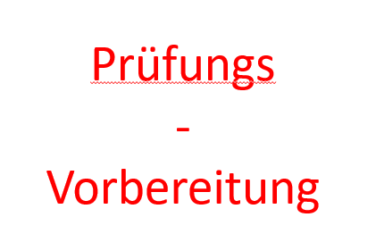
KI erstellen
Einarbeitung
Datensammlung
Daten Aufbereitung
Aufteilen des Datensatzes
Wahl des Modells/Modelle
Erstellen des Modells
Trainieren des Modells
Testen/-und Validieren des Modells
Gegenüberstellung der Ergebnisse
Arbeitspaket A10
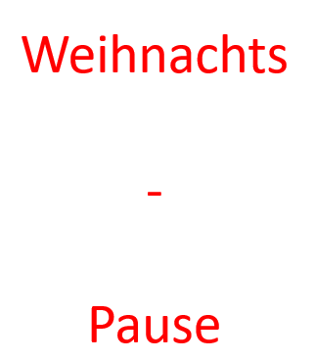
Roboter bauen
Einarbeitung
Entwurf
Bauplan
Umsetzung

Zusammenführen beider Technologien
Kommunikationsschnittstelle
Echtzeitkommunikation
Mapping von Gebärden zu Zeichen
Arbeitspaket D4
Arbeitspaket D5
Arbeitspaket D6
Arbeitspaket D7
Arbeitspaket D8
Arbeitspaket D9
Arbeitspaket D10

Testen
Arbeitspaket E1
Arbeitspaket E2
Arbeitspaket E3
Arbeitspaket E4
Arbeitspaket E5
Arbeitspaket E6
Arbeitspaket E7
Arbeitspaket E8
Arbeitspaket E9
Arbeitspaket E10
Dokumentation
Präsentation

